M30_AS471
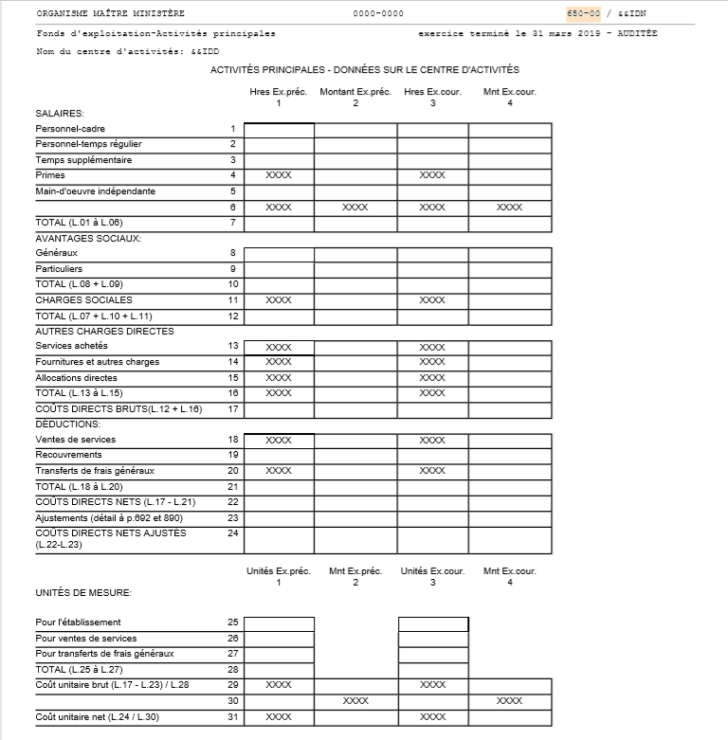

Source : AS-471, Rapport financier annuel

